UserModule
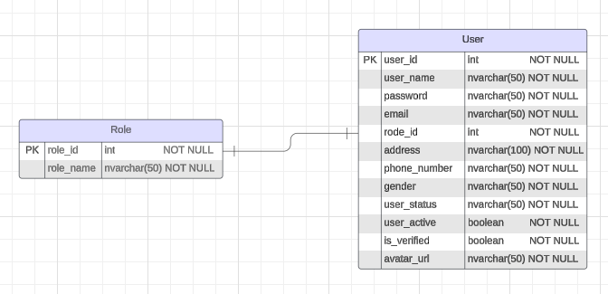
Authentication Controller
No. | Requirement | Function | Permission | Input | Output | Business rules | Description | Use Case | Exception
1 | Login in/ out/ register | login | All
 |  | register | Guest
 |  | loginWithGoogle | All
 |  | logout | All
2 | Verify mail | generateToken |  |  |  |  | Sinh mã token dùng để xác thực, thường là một chuỗi ngẫu nhiên hoặc mã hóa dữ liệu.
 |  | generateVerificationLink |  |  |  |  | Tạo một liên kết xác thực duy nhất, thường bao gồm một mã token để xác thực.
 |  | sendEmail
3 | Forgot password |  | Guest

User Controller
No. | Requirement | Function | Permission | Input | Output | Business rules | Description | Use Case | Exception
1 | View/edit profile | login | All
 |  | register | Guest
 |  | loginWithGoogle | All
 |  | logout | All
2 | Verify mail | generateToken |  |  |  |  | Sinh mã token dùng để xác thực, thường là một chuỗi ngẫu nhiên hoặc mã hóa dữ liệu.
 |  | generateVerificationLink |  |  |  |  | Tạo một liên kết xác thực duy nhất, thường bao gồm một mã token để xác thực.
 |  | sendEmail
3 | Forgot password |  | Guest

